pc,모니터 렌탈
견 적 서

정수기하이마트 |  | 귀하

담당자 : | 김성훈
담당자 : | 010-9210-4047

아래와 같이 견적합니다.

견 적 합 계 : | ₩55,000
견 적 일 자 : | 2017-12-19 18:53:47
결 재 조 건 :

품 명 | 규 격 | 수 량 | 단 가 | 금 액 | 세 액 | 합 계 액
 |  |  |  | - | - | -
컴퓨터 렌탈 | HP Wave 600 | 1 | 50,000 | 50,000 | 5,000 | 55,000
 | 인텔 i5-7400T 쿼드코어 |  |  | - | - | -
 | 16GB DDR4 Memory |  |  | - | - | -
 | 256GB SSD / 1TB HDD |  |  | - | - | -
 | 윈도우 10 Pro 64bit |  |  | - | - | -
 | 23인치 모니터 |  |  | - | - | -
 |  |  |  | - | - | -
 |  |  |  | - | - | -

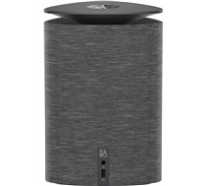
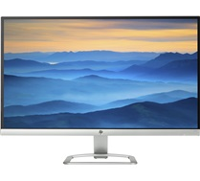

* 결제계좌 : 신한 110-138-600484 씨넷 조규장 |  |  | 합 계 | 50,000 | 5,000 | 55,000
* 견적담당 : 유지현(010-3705-8078) | 조규장(010-2910-7760)
* REMARK
1. 36개월 렌탈 이후 소유권 이전입니다.

